Úvod
 |  | Česká komora autorizovaných inženýrů a techniků činných ve výstavbě
 |  | TECHNICKÝ STANDARD
 |  | TS ČKAIT |  | č. 01 | 3. vydání | 2026

STANOVENÍ MINIMÁLNÍ NÁVRHOVÉ SVĚTLÉ VÝŠKY MÍSTNOSTÍ

DETERMINING THE MINIMUM HEIGHT OF THE PROJECTED HEADROOM

VÝPOČETNÍ POMŮCKA

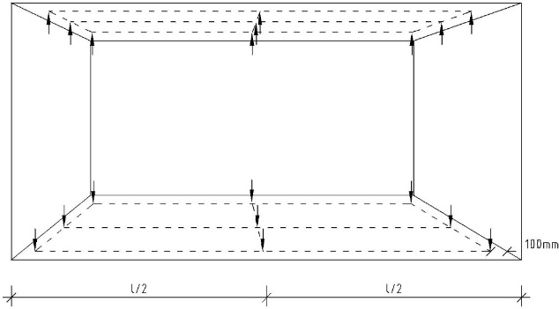

Výpočetní pomůcka je nedílnou součástí technického standardu ČKAIT. Výpočet je sestaven na základě výpočetních postupů uvedených v TS ČKAIT a slouží jako pomůcka pro projektanty ke správnému návrhu (list "Návrh světlé výšky) nebo jako pomůcka pro zhotovitele staveb k posouzení projektové dokumentace (List "Posouzení světlé výšky").

o | pomůcka pro projektanty ke správnému návrhu (list "Návrh světlé výšky)

o | pomůcka pro zhotovitele k posouzení PD (list "Posouzení světlé výšky")

Uvedené požadavky právních předpisů a českých technických norem jsou platné k době vydání výpočetní pomůcky a jsou uvedeny v Příloze č. 1 k TS ČKAIT 01.

Výpočetní pomůcka slouží ke stanovení doporučeného projekčního nadvýšení tak, aby po realizaci stavby byl splněn požadavek na minimální světlou výšku nebo ke kontrole zhotovené PD, zda-li je nadvýšení dostatečné.

Postup jak pracovat s pomůckou je uveden vpravo na každém z výpočetních listů.
Výpočetní pomůcka je určena výhradně členům ČKAIT, přičemž členové ČKAIT se jejím použitím zavazují, že ji nebudou šířit dále.

Tvůrce výpočetní pomůcky odpovídá za její funkčnost a soulad s tímto standardem, neodpovídá však za zadané údaje a z nich vyplývající výsledek ve vztahu k navrhovanému projektu a posuzované stavbě.

Autor výpočetní pomůcky: |  |  | Ing. Jan Klečka
Autorka TS ČKAIT 01: |  |  | Ing. Linda Veselá, Ph.D.

